系统处理流程图
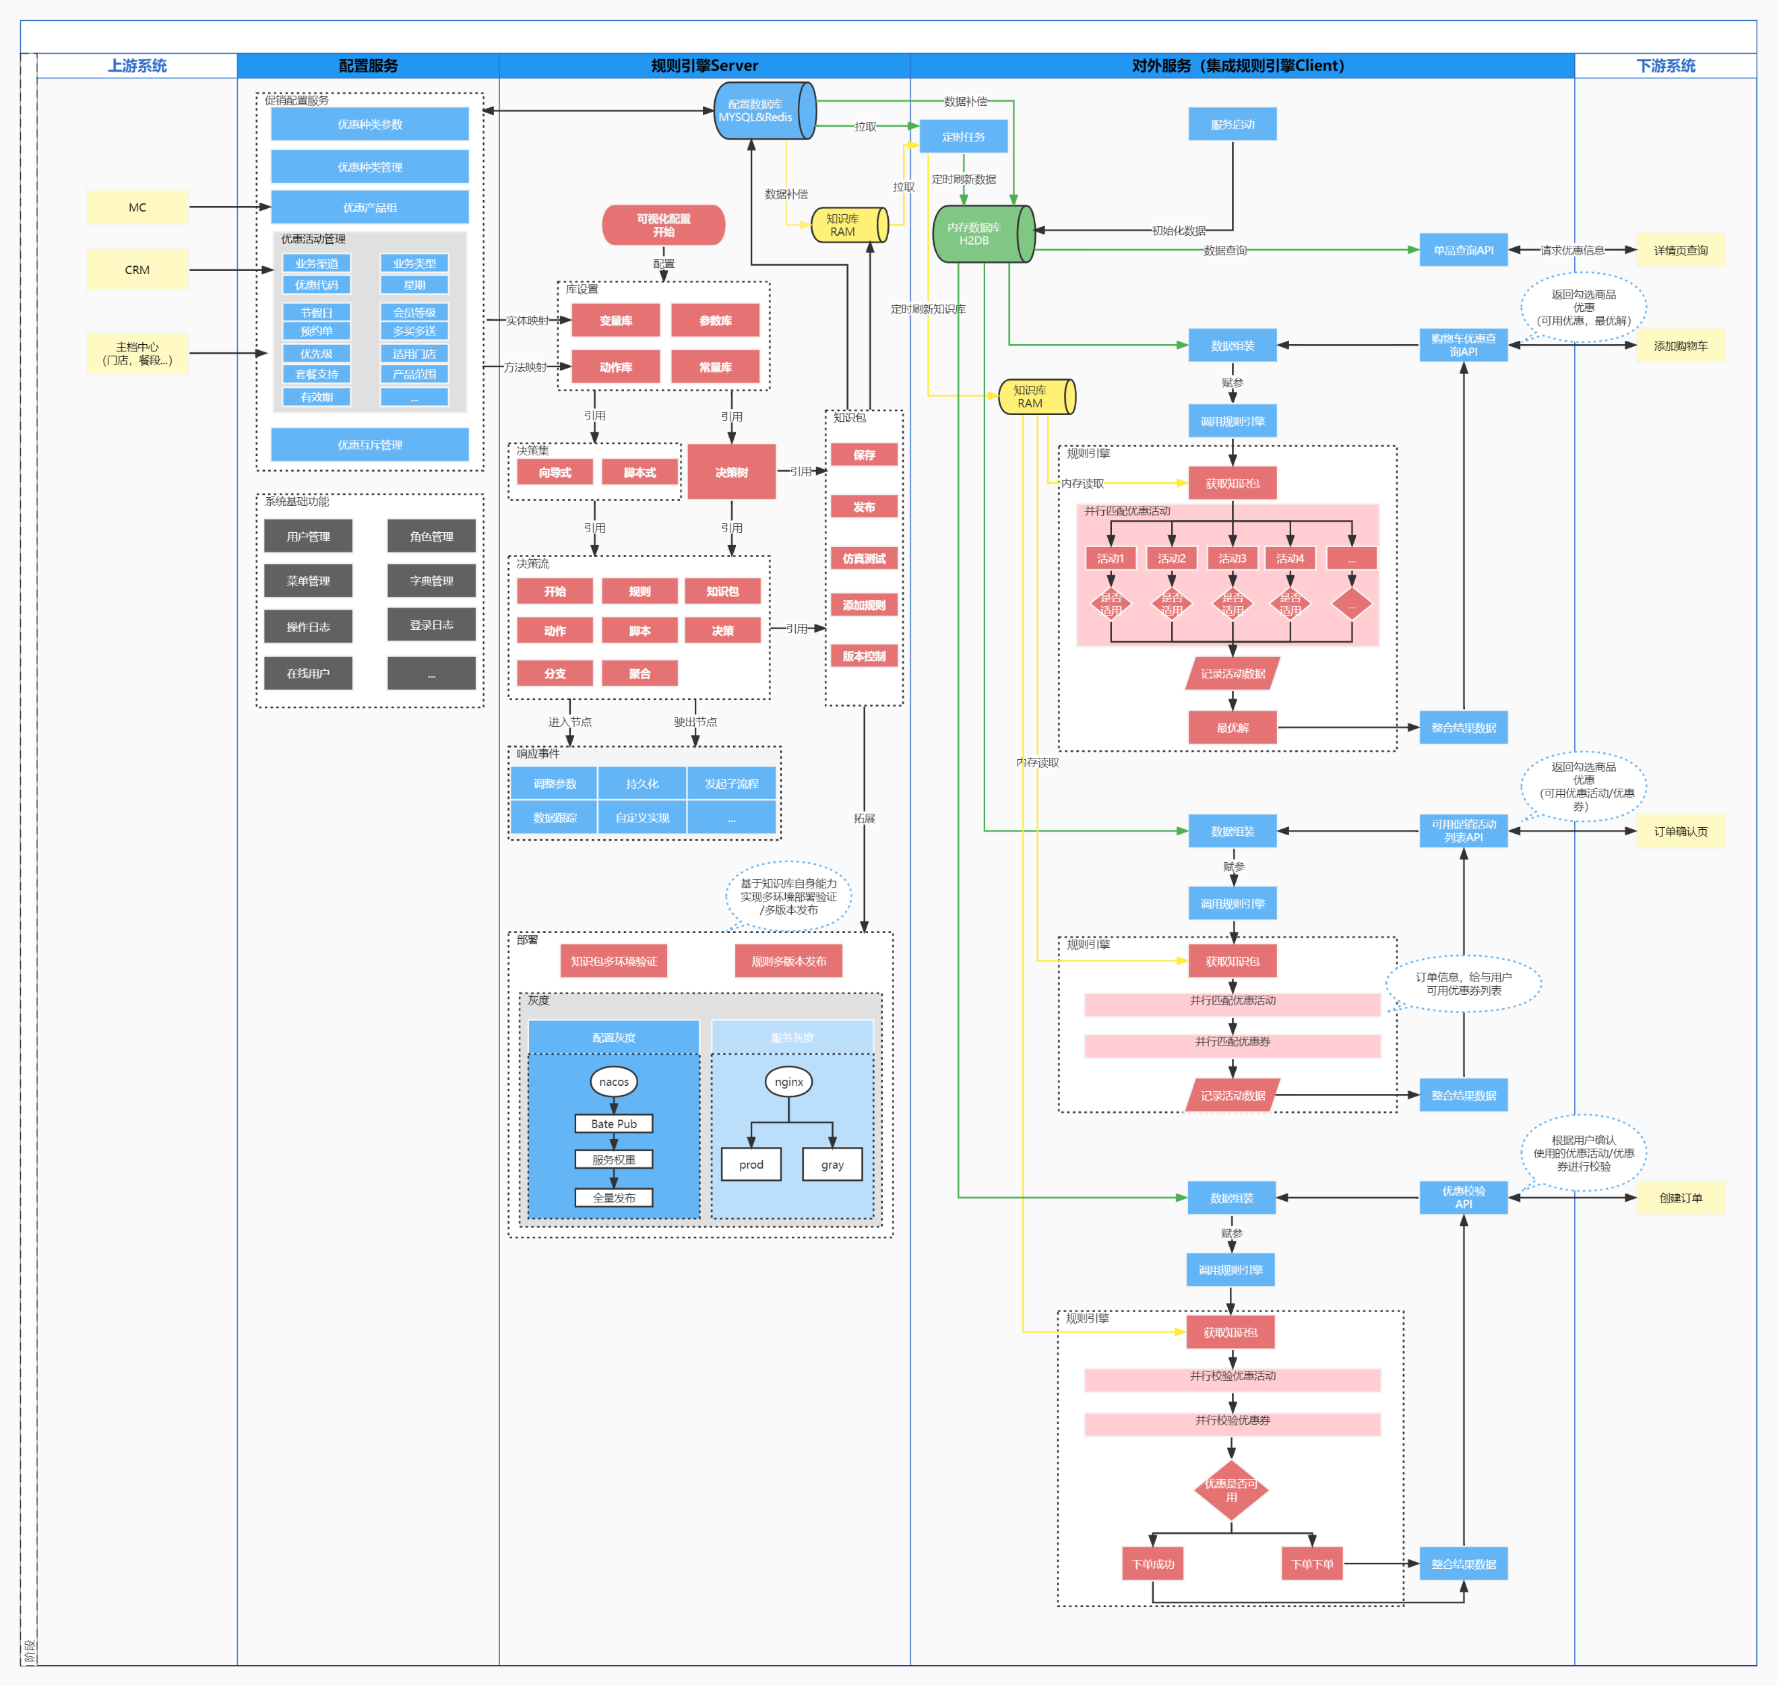

规则引擎对比
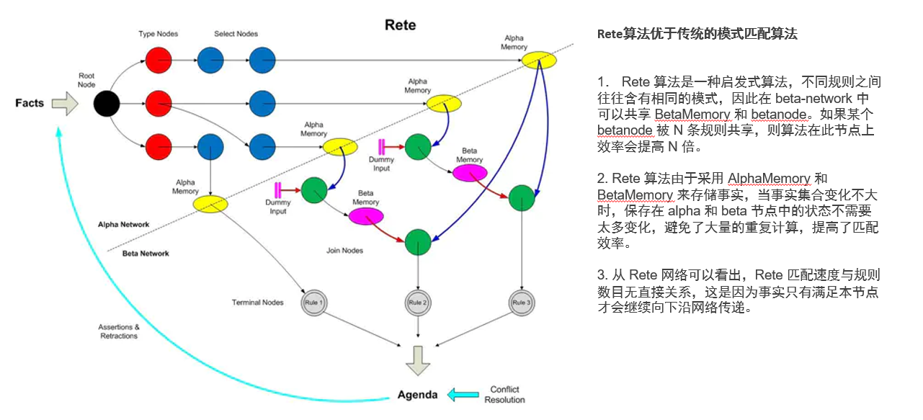
选型
规则引擎通用价值 | URULE开源版与EASY-RULES主要功能比较 |  |  |  | 规则分类
使用规则引擎来代替传统的硬编码方式，提供了更好的解决方式。这种将规则与业务逻辑抽离的方式更便于规则的统筹管理，并且热加载功能使得项目能够在更短的周期内进行快速迭代。 | 特性 | URULE | EASY-RULES
 | 组合规则 | 支持 | 支持 |  | 基础/框架版 | 功能组件版 | 完全版（推荐）
 | 规则优先级 | 支持 | 支持
 | 定义规则 | 可视化配置 | 后端定义（注解/API/YMl） |  | 1.没有配置页面。 2.简单的规则管控。 3.规则存储到数据库或文件。 4.没有编排。 5.即改即生效，没有管控。 如： Easy-Rules的轻量集成和使用。 | 1.特定场景制定。 2.自定义实现特定功能的规则配置。 3.基于框架版，进行业务封装，没有共同性。 如： 基于Easy-Rules，针对一些业务场景做了可视化配置。 | 1.对规则定义进行高度抽象。 2.超高通用性。 3.强壮的性能保障。 4.编辑和发布的解耦。 5.多版本/多环境管控。 6.多样的定义方式。 7.与后端服务的无缝衔接。 如： Urule其实弥补了一些Easy-Rules需要完善点，降低实现工作量和复杂度。降低项目风险和提高项目质量。
 | 知识库 | 支持 | 不支持
思考
 | 库管理 | 支持 | 不支持
 | 决策集 | 支持 | 不支持
 | 决策树 | 支持 | 不支持
 | 决策流 | 支持 | 不支持
 | 版本控制 | 支持 | 不支持
逻辑引擎 | 批量执行 | 支持 | 不支持
“经典MVC模式中，M是指业务模型，V是指用户界面，C则是控制器，使用MVC的目的是将M和V的实现代码分离，从而使同一个程序可以使用不同的表现形式”。 --> 那么能不能将C（规则+业务逻辑）共同进行可视化抽象。基于高效的执行框架，同样达到热加载和快速迭代的目的。 开发人员： 针对逻辑比较复杂的业务，不用不断补充业务逻辑去满足我们这个复杂的业务场景。解决开发缓慢，需要上线等和交接困难一系列问题。 业务人员: 业务人员独立配置业务规则，开发人员无需理解，让业务人员的规则和真正的实际情况一致。 增加业务的透明程度，业务人员配置了之后其他业务人员也能够知道，以前只能通过代码进行分析。 规则高效改动和上线，一般业务人员提出需求之后都是希望能尽快上线，但是之前都需要有代码开发，项目上线等环节，现在业务人员配置好了之后即配即用。 减少业务人员和开发人员的矛盾，开发人员通常会因为一些时间因素或者一些理解不到位导致业务人员的规则实现有偏差，最后业务同学会对开发同学产生一些小小的矛盾，这下完全业务配置解除开了之后，只要不断的升级规则引擎，业务规则就不会再对开发人员有依赖。 | 项目/文件管理 | 支持 | 不支持
 | 在线验证 | 支持 | 不支持
 | 快速发版 | 支持 | 不支持
 | 缓存 | 支持 | 不支持
 | 集群模式 | 支持 | 不支持
结论
 | 匹配算法 | RETE算法 | 无
分析

 | Easy-Rules |  |  | URules
 | easy-rules的代码结构设计的很清晰，代码也很清爽。项目本身很轻量级，基本上只提供了一个规则判断和行为执行的框架，相当于是对计算过程的抽象。但是没有配置界面，靠业务人员编写引擎规则DSL，一般存储在数据库或者文件中，规则不能完全脱离开发人员，需要尽可能屏蔽掉对业务人员的技术壁垒；规则没有版本控制，在规则在验证阶段失败时需要修改为原来的逻辑；需要更有好的界面可以拖拽实现规则的编排；引擎的预编译进行性能方面的优化等等。 具体如下： 1）解藕知识与业务逻辑的耦合性，单独维护知识库来进行知识与版本的管理 2）更优的表达式语言或者动态编译语言来提高规则引擎的性能。 3）通过使用预编译、缓存、线程池技术来优化管理引擎的执行性能。 4）支持灰度版本管理，在线验证，快速发布。缩减需求变动的周期时间。 5）屏蔽语言壁垒，能够让运营、产品支持在线规则配置、发布是最终要实现的重要目标。做到无需研发接入，实时发布。 6）开发规则集、规则表、规则树、评分卡、规则流来完善规则管理 |  |  | 强大的功能: 提供多种可视化规则定义方式，从各个角度满足复杂业务规则设计的需要。提供了15大类，近40个小类的常用数学符号，可进行几乎所有类型的可视化的科学计算，URule是目前市面上唯一一款能进行可视化科学计算的规则引擎。通过规则流对一系列复杂的规则个体进行编排，将这个规则流作为实际业务规则调用入口，从而实现任意复杂的业务规则。全部采用热部署功能实现，系统不重启即可实现所有与规则相关的业务需求变更。 简单的使用方式： 提供的所有的规则设计器及打包测试工具，全部基于浏览器实现，所有的规则设计器皆为可视化、图形化设计器，通过鼠标点击即可实现复杂的业务规则定义，这样即使没有任何编程经验的普通业务人员，也可以轻松上手，完成复杂业务规则的定义。 优秀的性能： 后台采用纯Java实现，运行时借鉴Rete了算法的优势，再结合中式规则引擎的特点，独创了一套自己的规则模式匹配算法，这套算法可以从根本上保证规则运行的效率，实现大量复杂业务规则计算时的毫秒级响应。 完善的版本控制机制： 无论是单个规则文件、或是用户调用的规则包，都提供了完善的版本控制机制。对于规则文件来说只要有需要，可以回退到任何一个历史版本； 对于给用户调用的规则包，可以在不同的历史版本之间灵活切换。 https://www.bstek.com/resources/doc/3.x/

 | Rete算法
 | Rete算法是一个快速的模式匹配算法，是一种在大量规则和大量对象之间进行规则匹配和比较的高效方法。Rete算法是一种前向规则快速匹配算法，其匹配速度与规则数目无关，事实只有在满足本节点时才会继续向下沿网络传递，它通过形成一个Rete网络进行模式匹配，利用时间冗余性（Temporalredundancy）和结构相似性（structural similarity）这两个特性来提高系统模式匹配效率。

详情页查询
详情页查询
进入商品详情页，展示当前产品享受的优惠信息。

优点
优点
实现方式 | H2与Redis对比 | 是否增加开发复杂度？
为保证C端用户，接口请求效率，引入内存数据H2DB。 对检索数据进行内存缓存。 | 1.H2数据可以结构化存储。 2.效率比通过socket调用的redis执行的要快 3.纯Java编写，不受平台的限制 4.只有一个jar文件可以同应用程序打包在一起发布 5.H2提供了一个十分方便的web控制台用于操作和管理数据库内容； 6.功能完整，支持标准SQL和JDBC。 7.支持内嵌模式、服务器模式和集群 | 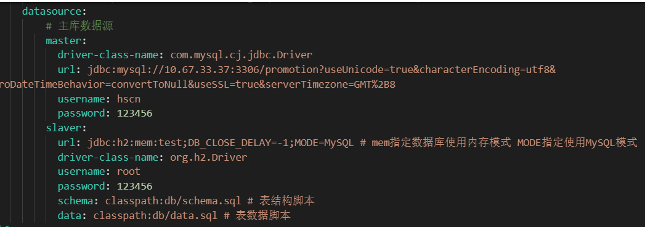 结论：对后端开发无感，没有增加任何复杂度。 ---》如何使用？

Mysql
对外服务

H2DB

服务进行多数据源适配

控制台

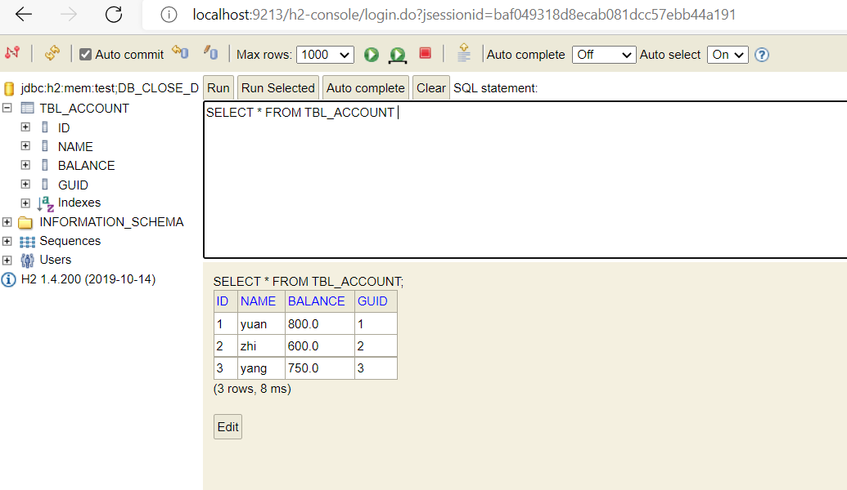
开发人员正常编写Mapper

只需要通过@DS("slaver")注解即可对H2DB进行数据操作

xml sql兼容mysql语法规范

添加购物车
添加购物车
添加购物车时候，根据加购商品返回可用优惠活动列表、优惠活动互斥关系，最优解及最优解优惠金额。

添加购物车
 | 进入最优解算法，存在一个业务约束前提：就是每笔订单，优惠可以叠加，并且优惠活动彼此之间存在互斥。如果一笔订单只能使用一个优惠活动，或者所有优惠都可以叠加不存在互斥。最优解算法没有实际实现意义。
1.订单信息

筛选优惠活动
最优解算法
5.1 传统做法（暴力枚举）：
1）对规则进行组合
C(n,n)+C(n,n-1)....+C(n,1)
2) 对组合进行互斥检查，排除互斥项
3）对组合进行计算，
4）基于结果找出优惠最大优惠活动组合。
弊端：
当促销活动多是，后端循环计算次数巨大，例如当有20个促销活动时，就会产生52万+个组合。后端执行压力巨大。
2.根据所属门店获取门店能够使用得促销列表

3.规则引擎并行计算进行促销活动匹配

渠道类型

业务类型
4.获取订单可用促销活动列表
会员等级
5.最优解算法

品类
5.2 最优解：
1）利用规则引擎，将可用促销活动列表进行并行计算，获得每一个促销活动优惠力度（元），循环次数=可用促销互动数。
2) 进行判断--如果列表中所有活动都不互斥。
则最优解=所有活动叠加之和。
3）如果列表中存在互斥。则进行下一步求解。

...

满足条件

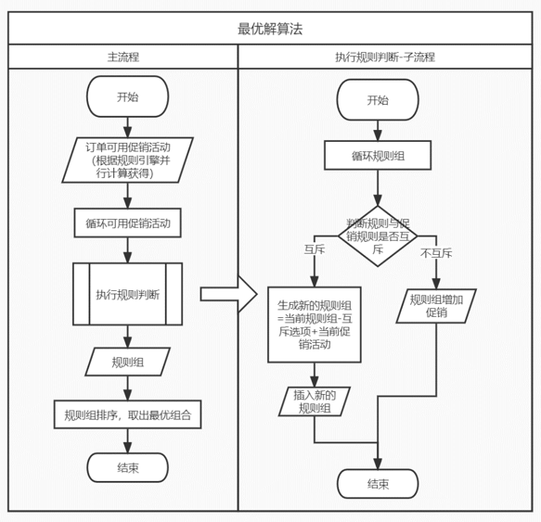
 |  |  |  |  |  |  |  |  |  |  |  |  |  |  | 1. P=[A,B,C,D,E] 取A ==》 R={[A=10]} 2. P=[A,B,C,D,E] 取B ==》 R={[A=10] [B=20]} 3. P=[A,B,C,D,E] 取C ==》 R={[AC=10+30=40] [BC=20+30=50]}
 | 图论算法---深度优先搜索
 | 最优解：实际上是求出可用促销活动，彼此不互斥，优惠力度最大的组合。 问题进行转换：即1…n个元素中，每一个元素都存在一个属性值，设定其中某些元素之前不能同时出现，求1…n,可产生的组合，那个组合，元素属性值和最大。 例：[A,B,C] 5个元素，属性分别为A=10，B=20，C=30设定组合中A与B不能同时出现，求SUM(属性)最大的组合是什么？

实现

 | 原理如下：

 | 1.集合中每个元素其实就两种状态，就是选和不选，我们通过这两种状态，可以构成了一个满二叉状态树，比如，左子树是选，右子树是不选，从根节点、到叶子节点的所有路径，构成了所有子集。

 |  |  |  |  |  |  | 层次遍历【A,B,C】

 |  |  |  | 选A |  |  |  |  |  |  | 不选A

 |  | 选B |  |  |  | 不选B |  |  | 选B |  |  |  | 不选B

性能
 | 选C |  | 不选C |  | 选C |  | 不选C | 选C |  | 不选C |  | 选C |  | 不选C

 | 2.再根据条件A与B不能同时出现进行剪枝
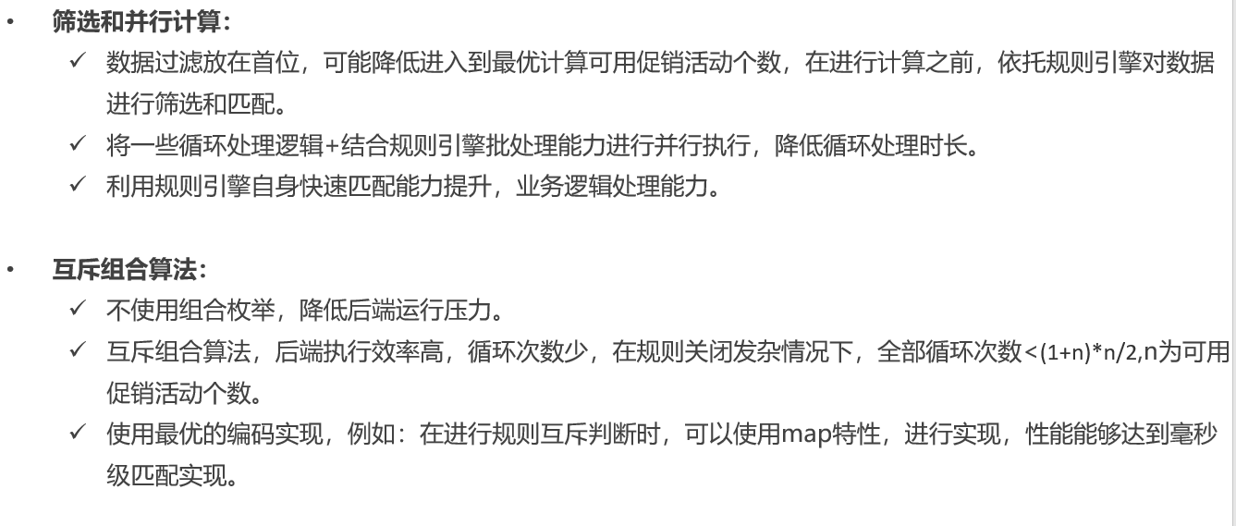

 |  |  |  |  |  |  | 层次遍历【A,B,C】

 |  |  |  | 选A |  |  |  |  |  |  | 不选A

 |  |  |  |  |  | 不选B |  |  | 选B

 |  |  |  |  | 选C |  | 不选C | 选C |  | 不选C

 | 3.再排除掉与其他都不互斥元素C进行剪枝

 |  |  |  |  |  |  | 层次遍历【A,B,C】

 |  |  |  | 选A |  |  |  |  |  |  | 不选A

 |  |  |  |  |  | 不选B |  |  | 选B

 |  |  |  |  | 选C |  |  | 选C

 | 4.获得最终组合【A,C】与【B,C】 进行属性值对比A+C=10+30,B+C=20+30,最终求得组合【B,C】是最优解

部署架构
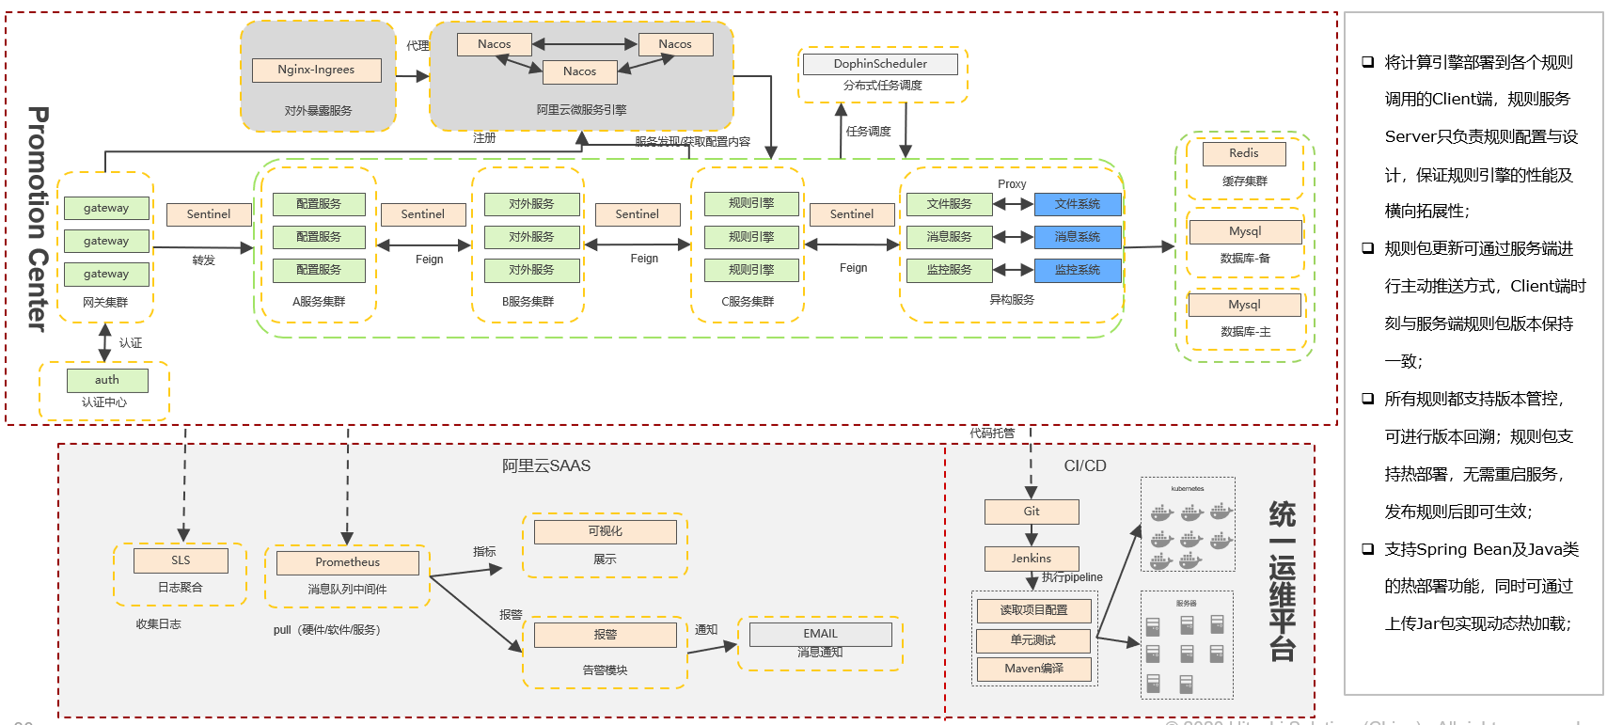

系统架构
